PTEE
PROGRAMA DE TRANSPARENCIA Y ÉTICA EMPRESARIAL PARA LA ESE HOSPITAL MANUEL URIBE ANGEL VIGENCIA 2026
MATRIZ
 | Código | FGE017
 | Versión | 1
 | Vigencia | Abril de 2026

01
Mecanismos Para la gestión de Riesgos de Corrupción y Medidas de Debida Diligencia

Inciativas Adicionales

07
Mecanismos Para la promoción de la Integridad y la ética pública
04
Mecanismos Para la Integridad Institucional y Cultura Ética
02
Mecanismos para la Transparencia y Estado Abierto

PTEE HMUA

03
Mecanismos Para la Participación Ciudadana y Control Social

Para ver cada componente y los mecanismos del Progrma de Transparencia y ética empresal, dar clic sobre cada botón.

Resolución Número 151 del 27 de enero de 2026, Por medio de la cual se aprueba el Programa de Transparencia y Ética Empresarial - PTEE aplicable a la vigencia 2026.

Res. 151

Res. 151 _ 27-01-2026
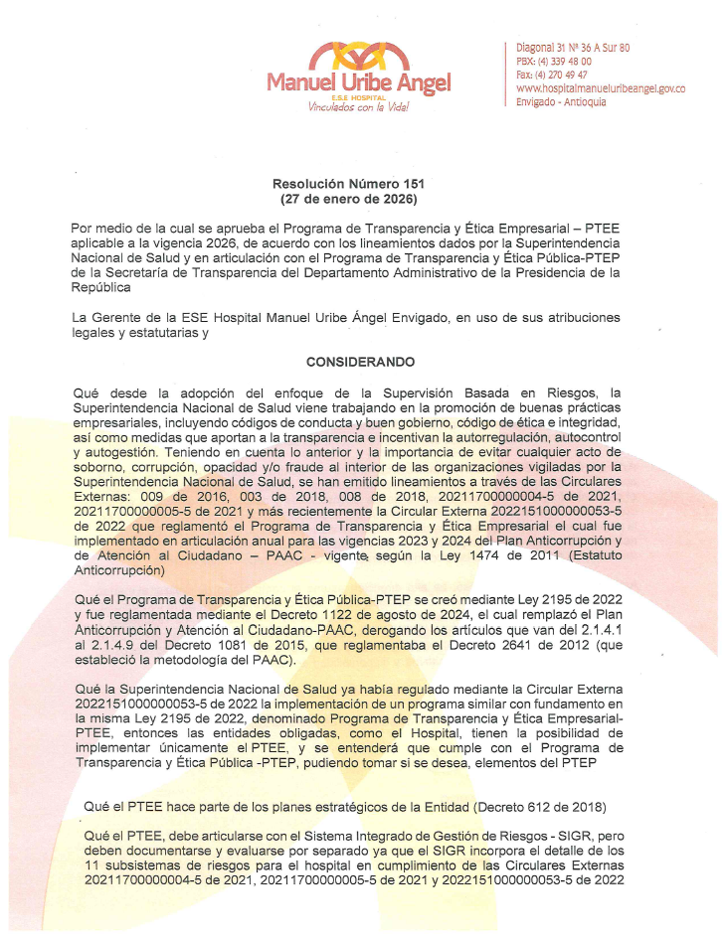
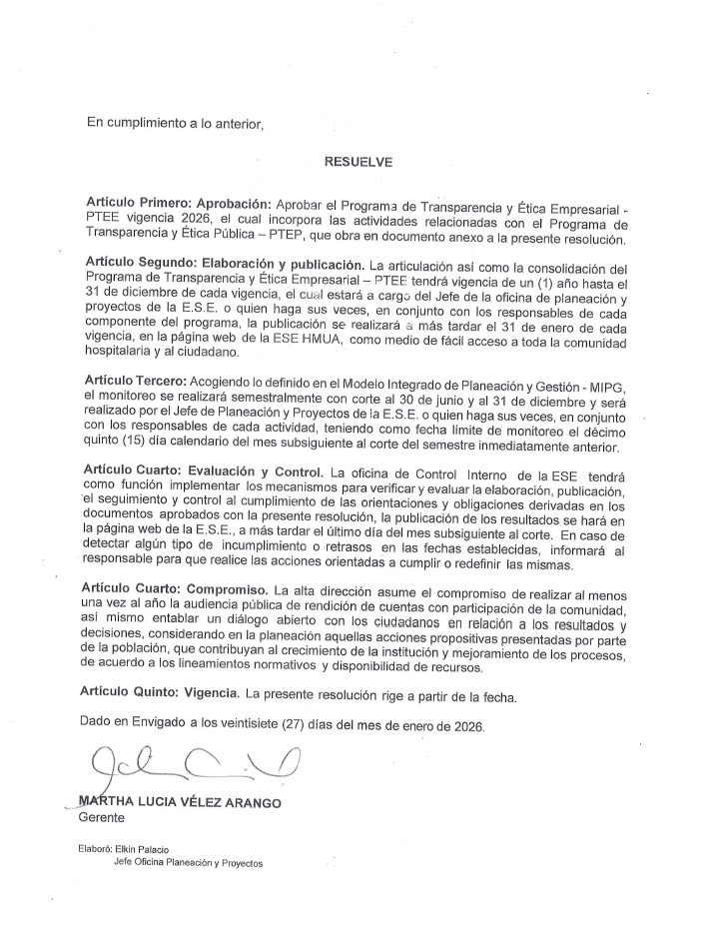
Inicio

Componentes
Inicio
PROGRAMA DE TRANSPARENCIA Y ÉTICA EMPRESARIAL 2026 ESE HOSPITAL MANUEL URIBE ÁNGEL

Componente 1: Mecanismos Para la gestión de Riesgos de Corrupción y Medidas de Debida Diligencia |  |  |  |  |  | Meses de reporte de Avance
Subcomponente | Actividades |  | Entregable | Responsable | Cantidad | Fecha Inicio | Fecha Fin
Consulta y divulgación | 1.1 | Realizar capacitación para funcionarios y contratistas de la Entidad sobre Riesgos de corrupción, opacidad, fraude y soborno incluyendo PTEE de manera presencial o virtual. | Material de estudios y lista de funcionarios que realizaron la capacitación | Gestión de Planeación y Proyectos | 1 | 02/01/2026 | 31/12/2026
Política de Administración de Riesgos | 1.2 | Actualizar y socializar el manual del sistema integrado de administración de riesgos (SIGR) y sus políticas, incorporando las modificaciones contenidos en la guía de la función pública V6, particularmente en lo que respecta a riesgo fiscal. | Manual actualizado y socializado | Gestión de Planeación y Proyectos | 1 | 02/01/2026 | 31/12/2026
Mapa de Riesgos de Corrupción | 1.3 | Realizar el monitoreo de los mapas de riesgos de procesos y de corrupción de la vigencia 2025-2026 | Evaluación mapa de riesgos institucional | Líderes de procesos Gestión de Planeación y Proyectos Gestión de Control Interno. | 1 | 02/01/2026 | 31/12/2026
Mapa de Riesgos Institucionales | 1.4 | Actualizar mapa de riesgos institucional para la vigencia 2026-2026 según análisis de cumplimiento la metodología incorporada por el hospital atendiendo a la normatividad vigente (incluye mesas de trabajo) | Mapa de riesgos institucional actualizados | Líderes de procesos Gestión de Planeación y Proycetos Gestión de Control Interno. | 1 | 02/01/2026 | 31/12/2026
Seguimiento | 1.5 | Matriz del seguimiento de Debida Diligencia actualizada e informe de verificación de solitud de validación de todos los proveedores, contratistas y personal. Validar antecedentes disciplinarios, fiscales, judiciales y reputacionales. | Matriz actauliazada y con seguimiento de trazabilidad de numero de solicitudes realizadas / numero de proveedores con que se realiza contratación | Gestión de Planeación y Proycetos | 2 | 02/01/2026 | 31/12/2026
Componente 2: Transparencia y Estado Abierto |  |  |  |  |  | Meses de reporte de Avance
Subcomponente | Actividades |  | Entregable | Responsable | Cantidad | Fecha Inicio | Fecha Fin
Monitoreo de acceso a la información pública | 2.1 | Revisar cumplimiento Ley 1712 Verificar que toda la información obligatoria esté publicada en la página web institucional | 1. Matriz Excel Indice de Transaparecia y Acceso a la información - ITA con el autodiagnóstico actualizado y reportado a la Procuraduria 2. Portal web con requerimientos ITA actualizado. 3. Esquema de publicaciones incorporando de la página web según lineamientos Ley 1712 de 2014 y Resolución 1519 de 2020 4. Certificado de Accesibilidad Web actualizado y publicado | Gestión de Planeación y Proyectos Gestión de Comunicaciones | 1 | 02/01/2026 | 31/12/2026
Transparecia Activa | 2.2 | Actualizar información contractual Publicar contratos, adiciones, supervisiones, informes y SECOP sin retrasos | Reportes SECOP | Gestión Jurídica Contratación | 3 | 02/01/2026 | 31/12/2026
Transparecia Activa | 2.3 | Publicar estados financieros y ejecución presupuestal | Informes publicados | Gestión Financiera | 4 | 02/01/2026 | 31/12/2026
Diálogo de doble vía con los grupos de valor / Evaluación y retroalimentación a la gestión institucional | 2.4 | Realizar audiencia pública Preparar informe de gestión, convocatoria, socialización y audiencia de rendición de cuentas | 1. Actas Comité de Rendición de Cuentas 2. Audiencia Pública de Rendición de Cuentas 3. Informe de Rendición de Cuentas publicado en la página web. | Gestión de Planeación y Proycetos | 1 | 02/01/2026 | 30/04/2026
Información de calidad y en lenguaje comprensible | 2.5 | Aplicar lenguaje claro Revisar documentos dirigidos a usuarios y simplificar lenguaje técnico | Documentos ajustados | Gestión de Mercadeo y Ventas Gestión de Comunicaciones | 1 | 02/01/2026 | 31/12/2026
Componente 3: Participación Ciudadana y Control Social |  |  |  |  |  | Meses de reporte de Avance
Subcomponente | Actividades |  | Entregable | Responsable | Cantidad | Fecha Inicio | Fecha Fin
Relacionamiento con el ciudadano | 3.1 | Fortalecer asociación de usuarios Programar reuniones, escuchar necesidades y generar compromisos de mejora | Actas de reunión | Gestión de Mercadeo y Ventas Gestión de Atención al Usuario | 12 | 02/01/2026 | 31/12/2026
Normativo y Procedimental | 3.2 | Gestionar PQRSDF Revisar tiempos de respuesta, causas frecuentes y acciones correctivas | Informes de seguimiento de PQRSDF | Gestión de Mercadeo y Ventas Gestión de Atención al Usuario | 4 | 02/01/2026 | 31/12/2026
Relacionamiento con el ciudadano | 3.3 | Crear espacios de diálogo ciudadano Realizar mesas de trabajo con usuarios, comunidad y veedurías | Actas u informes de espacios de dialogo | Gestión de Mercadeo y Ventas Gestión de Atención al Usuario | 3 | 02/01/2026 | 31/12/2026
Fortalecimiento de los canales de atención | 3.4 | Aplicar encuesta de satisfacción Medir percepción de transparencia y calidad del servicio | Resultados encuesta | Gestión de Mercadeo y Ventas Gestión de Atención al Usuario | 2 | 02/01/2026 | 31/12/2026
Planeación estratégica del servicio al ciudadano | 3.5 | Publicar informe de participación ciudadana Consolidar resultados de participación y acciones institucionales | Informe publicado | Gestión de Planeación y Proyectos | 1 | 02/01/2026 | 31/12/2026
Fortalecimiento de los canales de atención | 3.6 | Divulgar, a través de los canales de comunicación de la ESE, los trámites y servicios que ofrece la entidad, así como los distintos medios de contacto y atención, incluyendo redes sociales, página web y la Oficina de Atención al Usuario. | Seguimiento a través del Plan de Comunicaciones Piezas gráficas con la información y su publicación a través de los diferentes canales de comunicación | Gestión de Mercadeo y Ventas Gestión de Comunicaciones | 2 | 02/01/2026 | 31/12/2026
Fortalecimiento del talento humano al servicio del ciudadano | 3.7 | Realizar capacitaciones presenciales y virtual en formatos diferentes a la plataforma institucional de capacitaciones, en las siguientes temáticas: Código de Ética e Integridad, Conflicto de intereses, programa de humanización (cuidando al cuidador y estrategia de servicio) para fortalecer los valores en los servidores públicos y la cultura organizacional | Lograr como mínimo el 50% del personal de la ESE capacitado en actividades presenciales y virtuales diferentes a la plataforma institucional de capacitaciones | Atención al Usuario Gestión del Talento Humano | 1 | 02/01/2026 | 31/12/2026
Análisis de la información de las denuncias de corrupción | 3.8 | Realizar verificación del adecuado funcionamiento de los canales de atención entre la entidad y la ciudadanía que tienen que ver con los denuncios o quejas por actos de corrupción, incursión en inhabilidades, incompatibilidad es y conflictos de intereses, labor a desarrollar en conjunto con el líder del proceso de atención a la ciudadanía | Acta o informe de verificación del adecuado funcionamiento de los canales anticorrupción implementados en la entidad | Atención al Usuario Gestión de Planeación y Proyectos Gestión de Control Interno | 1 | 02/01/2026 | 31/12/2026
Planeación estratégica del servicio al ciudadano | 3.9 | Implementar y realizar seguimiento Semestral a las acciones priorizadas definidas en el Plan de Participación Social en Salud de la vigencia, acorde a los lineamientos de MinSalud | Informes de cumplimiento Semestral | Gestión de Mercadeo y Ventas Gestión de Atención al Usuario | 2 | 02/01/2026 | 31/12/2026
Componente 4: Integridad Institucional y Cultura Ética |  |  |  |  |  | Meses de reporte de Avance
Subcomponente | Actividades |  | Entregable | Responsable | Cantidad | Fecha Inicio | Fecha Fin
Promoción de la integridad en las instituciones y grupos de interés | 4.1 | Socializar Código de Integridad Ejecutar actividades y/o capacitaciones en el marco de la estrategia del código de integridad que incluya valores institucionales y deberes éticos, y capacitaciones sobre corrupción, conflicto de interés y transparencia | 1. Informe de actividades y/o capacitaciones en el marco de la estrategia del código de integridad. 2. Listados de asistencia | Gestón de Talento Humano | 1 | 02/01/2026 | 31/12/2026
Legalidad e integridad | 4.2 | Declaración de conflictos de interés Ejecutar actividades, seguimiento frente a la declaración de bienes y rentas , y de conflictos de interés en el marco de la Política de Integridad. | 1. Seguimiento a la presentación de la declaración de Interposición de Impedimentos y Recusaciones por parte y/o en contra de los servidores y colaboradores de la entidad 2. Seguimiento a la presentación de la declaración anual de bienes y rentas y la declaración de conflictos de interés, por parte de los servidores de la ESE en SIGEP II 3. Seguimiento a la presentación de la declaración anual de bienes y rentas y la declaración de conflictos de interés, por parte de los contratistas y proveedores de la ESE en SIGEP II | Gestión Jurídica Gestión de Talento Humano | 1 | 02/01/2026 | 31/12/2026
Legalidad e integridad | 4.3 | Canal de denuncias Seguimiento al correcto funcionamiento de correo, buzón o canal virtual para reportar irregularidades de forma segura | Canal habilitado | Gestión de Control Interno | 1 | 02/01/2026 | 31/12/2026
Programa de Gestión de Integridad | 4.4 | Identificar el nivel de apropiación del código de integridad en la entidad a través de encuesta y presentar resultados ante el Comité de Gestión y Desempeño | 1. Herramienta de Aplicación Informe de los resultados de la encuesta 2. Informe del resultados de la apropiación del código de integridad | Gestión del Talento Humano | 1 | 02/01/2026 | 31/12/2026
Promoción de la Integridad en las instituciones y grupos de interés | 4.5 | Planear la semana de la Integridad para promover la aplicación de los valores y principios institucionales | 1. Presentación sobre la metodología para desarrollar la semana de la integridad vigencia 2026 2. Soportes de la implementación y divulgación de la información 3. Funcionarios que participaron y se beneficiaron de la celebración en la semana de la Integridad | Gestión del Talento Humano Gestión de Comunicaciones | 1 | 02/01/2026 | 31/12/2026

